Home (before login)
About | Contact | Use guide | UserName: | Password: | Login
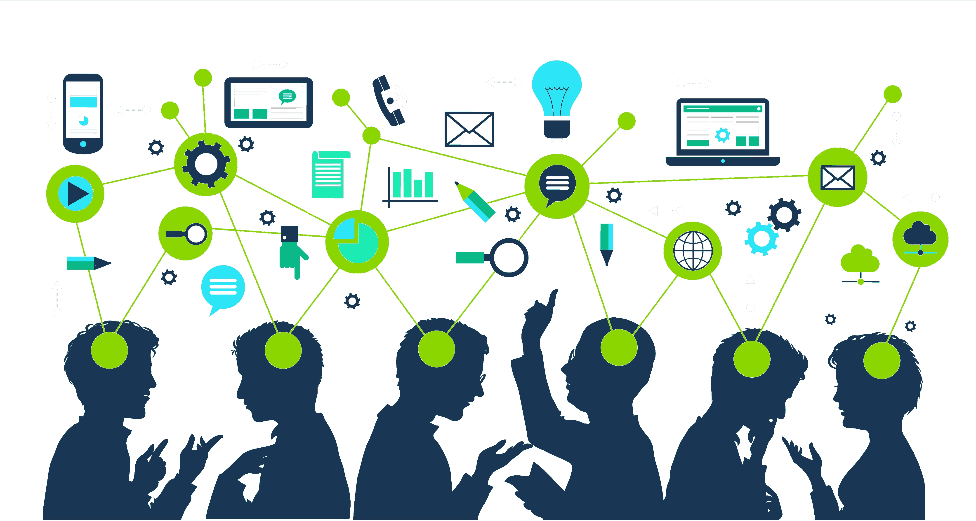

Học cùng JAPTOOL

Learning is the act of acquiring new, or modifying and reinforcing, existing knowledge, behaviors, skills, values, or preferences and may involve synthesizing ...

Users
Library
Question
Test

1.897.609
1.897.609
1.897.609
1.897.609

User sign-up
Sign-up

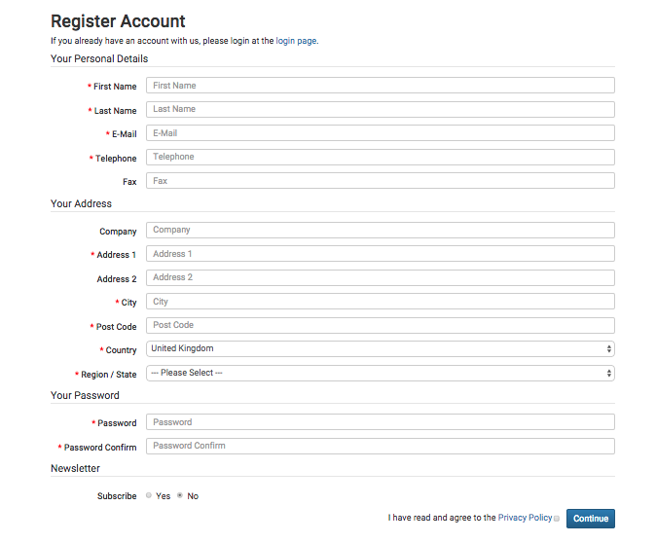

forget password

Vocabulary modules
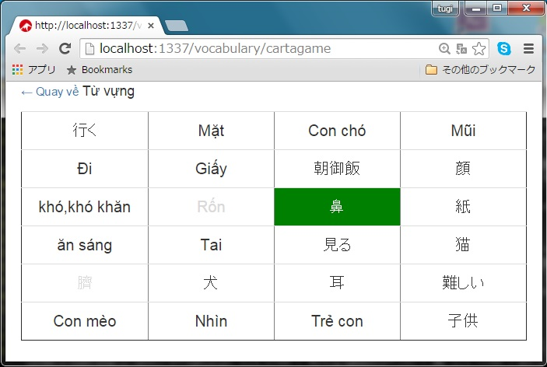
▪️Flash card style module

▪️Quick learning style module

▪️Cartagame learning style module

